Титул 35.01.27
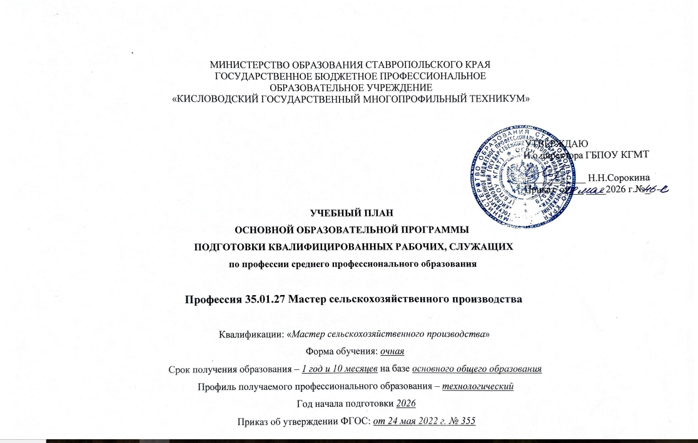

4. Специальные помещения
4. Перечень специальных помещений
Кабинеты:
социально-гуманитарных дисциплин;
иностранного языка;
инженерной графики;
материаловедения;
технической механики;
агрономии;
зоотехнии;
бережливого производства;
безопасности жизнедеятельности.
Лаборатории:
технических измерений;
микробиологии, санитарии и гигиены;
электротехники;
механизации сельскохозяйственных работ;
сельскохозяйственных и мелиоративных машин;
тракторов и автомобилей;
эксплуатации машинно-тракторного парка;
ремонта машин, оборудования и восстановления деталей.
Мастерские:
слесарная;
пункт технического обслуживания
Спортивный комплекс
Залы:
– библиотека, читальный зал с выходом в интернет;
– актовый зал

5. Пояснительная записка
5. Пояснительная записка
к учебному плану по основной образовательной программе - программе подготовки квалифицированных рабочих, служащих (ППКРС) 35.01.27 Мастер сельскохозяйственного производства
5.1. Нормативная база реализации основной образовательной программы
5.1.1. Настоящий учебный план государственного бюджетного профессионального образовательного учреждения «Кисловодский государственный многопрофильный техникум» разработан на основе:
- Федерального закона Российской Федерации от 29 декабря 2012 г. N 273-ФЗ «Об образовании в Российской Федерации»;
- Федерального государственного образовательного стандарта среднего профессионального образования по профессии 35.01.27 Мастер сельскохозяйственного производства, утвержденного приказом Министерства образования и науки Российской Федерации от 24.05.2022г № 355, зарегистрированного в Минюсте РФ 24.06.2022 г N 68984;
- Приказа Министерства труда и социальной защиты Российской Федерации от 2 сентября 2020 г. № 555н «Об утверждении профессионального стандарта «Специалист в области механизации сельского хозяйства»;
- с учетом примерной основной образовательной программы среднего профессионального образования - программе подготовки квалифицированных рабочих, служащих 35.01.27 Мастер сельскохозяйственного производства: размещенной на сайте Реестра примерных образовательных программ СПО (Зарегистрировано в государственном реестре примерных образовательных программ, регистрационный номер 95, Приказ ФГБОУ ДПО ИРПО №П-344 от 10.08.2023), https://reestrspo.firpo.ru;
- Приказа Министерства просвещения РФ от 24 августа 2022 г. N 762 "Об утверждении Порядка организации и осуществления образовательной деятельности по образовательным программам среднего профессионального образования" с изменениями и дополнениями от 20 декабря 2022 г;
-Приказа Министерства просвещения Российской Федерации от 17.05.2022 № 336 "Об утверждении перечней профессий и специальностей среднего профессионального образования и установлении соответствия отдельных профессий и специальностей среднего профессионального образования, указанных в этих перечнях, профессиям и специальностям среднего профессионального образования, перечни которых утверждены приказом Министерства образования и науки Российской Федерации от 29 октября 2013 г. № 1199 "Об утверждении перечней профессий и специальностей среднего профессионального образования"(Зарегистрирован 17.06.2022 № 68887)
- Приказа Министерства просвещения Российской Федерации от 08.11.2021 N 800 "Об утверждении Порядка проведения государственной итоговой аттестации по образовательным программам среднего профессионального образования" (Зарегистрировано в Минюсте России 07.12.2021 N 66211);
- Приказа Министерства науки и высшего образования РФ и Министерства просвещения РФ от 5 августа 2020 г. N 885/390 "О практической подготовке обучающихся";
-Устава техникума;
- локальных актов техникума;
- Разъяснений по формированию учебного плана основной профессиональной образовательной программы начального профессионального и среднего профессионального образования (письмо департамента профессионального образования Министерства образования и науки России от 20 октября 2010 года № 12-696);
- Концепции преподавания общеобразовательных дисциплин с учетом профессиональной направленности программ среднего профессионального образования, реализуемых на базе основного общего образования, утвержденной распоряжением Минпросвещения России от 30.04.2021 г.№ P-98;
- Федерального государственного образовательного стандарта среднего (полного) общего образования, утвержденного приказом Министерства образования и науки РФ от 17.05.2012 г. № 413 с изменениями и дополнениями от 29 декабря 2014 г., 31 декабря 2015 г., 29 июня 2017 г., 24 сентября, 11 декабря 2020 г., 12 августа 2022 г.
-Примерных программ общеобразовательных дисциплин, размещенных на сайте ФГБОУ ДПО ИРПО (2023, 2024 г);
- Рекомендаций по реализации среднего общего образования в пределах освоения образовательной программы среднего профессионального образования (письмо департамента государственной политики в сфере среднего профессионального образования и профессионального обучения Минпросвещения России от 01.03.2023 г № 05-592).
5.2. Организация учебного процесса и режим занятий
5.2.1. Учебный план ППКРС по профессии вводится в действие с 01 сентября 2025 года и предусматривает обучение на базе основного общего образования. Нормативный срок обучения – 1 год 10 месяцев. Объем образовательной нагрузки профессии 35.01.27 Мастер сельскохозяйственного производства на базе основного общего образования с одновременным получением среднего общего образования: 2952 часа.
5.2.2. Учебный план определяет перечень, объемы, последовательность изучения дисциплин, профессиональных модулей (далее ПМ), входящих в них междисциплинарных курсов (далее МДК), учебной и производственной практики, промежуточной аттестации, государственной итоговой аттестации и каникул. Организация образовательного процесса осуществляется в соответствии с рабочими программами УД и ПМ и расписанием учебных занятий. Рабочие программы УД и ПМ разрабатываются и утверждаются техникумом самостоятельно с учетом требований рынка труда в соответствии с ФГОС и с учетом проекта примерной основной образовательной программы по профессии 35.01.27 Мастер сельскохозяйственного производства.
5.2.3. Учебная деятельность обучающихся предусматривает учебные занятия (урок, практическое занятие, лабораторное занятие, консультация, лекция, семинар), самостоятельную работу, практику.
5.2.4. Для всех видов учебных занятий академический час устанавливается продолжительностью 45 минут. Учебные занятия проводятся спаренными академическими часами. Количество и последовательность занятий определяется расписанием учебных занятий.
5.2.5. Объем учебных занятий в период теоретического обучения, учебной и производственной практики составляет – 36 часов в неделю и включает все виды учебной работы, в том числе самостоятельную работу.
5.2.6 При выполнении лабораторных и практических занятий по общепрофессиональным дисциплинам и МДК профессионального цикла предусматривается разделение учебных групп на подгруппы.
5.2.7. В процессе освоения ППКРС обучающимся предоставляются каникулы. Продолжительность каникул составляет не менее десяти недель в учебном году, в том числе не менее двух недель в зимний период.
5.2.8. При освоении социально-гуманитарного, общепрофессионального и профессионального циклов выделяется объем учебных занятий, практики (в профессиональном цикле) и самостоятельной работы.
5.2.9. В период обучения проводятся учебные сборы с юношами на базе соединений и воинских частей Вооруженных сил Российской Федерации (приказ Министерства обороны РФ и Министерства образования и науки РФ от 24 февраля 2010 г. № 96/134). Продолжительность учебных сборов – 5 дней (35 часов).
5.2.10. Практика входит в профессиональный цикл и имеет следующие виды - учебная практика и производственная практика, которые реализуются в форме практической подготовки. Учебная и производственная практики реализуются как в несколько периодов, так и рассредоточенно, чередуясь с учебными занятиями.
5.2.11. На проведение учебных занятий и практики выделено 99 процентов от объема учебных циклов образовательной программы.
5.2.12. Обязательная часть социально-гуманитарного цикла образовательной программы предусматривает изучение следующих дисциплин: «История России», «Иностранный язык в профессиональной деятельности», «Безопасность жизнедеятельности», «Физическая культура», «Основы бережливого производства», «Основы финансовой грамотности». Общий объем дисциплины «Безопасность жизнедеятельности» - 36 академических часов, из них на освоение основ военной службы (для юношей) - 24 академических часа.
5.2.13. Обязательная часть общепрофессионального цикла образовательной программы предусматривает изучение следующих дисциплин: «Основы инженерной графики», «Основы материаловедения и технология общеслесарных работ», «Техническая механика с основами технических измерений», «Основы электротехники», «Основы агрономии», «Основы зоотехнии», «Основы микробиологии, санитарии и гигиены».
5.2.14. В состав профессионального модуля входит один или несколько междисциплинарных курсов. Объем профессионального модуля составляет не менее 4 зачетных единиц.
5.3. Общеобразовательный цикл
5.3.1. Изучение общеобразовательных учебных дисциплин осуществляется на 1 и 2 курсе, в 1, 2, 3 и 4 семестрах.
5.3.2. Общеобразовательный цикл включает в себя обязательные общеобразовательные дисциплины учебного плана на базе основного общего образования, а также индивидуальный проект с выделением отдельных часов в учебном плане, в совокупности обеспечивающие достижение результатов на базовом уровне, требования к которым установлены федеральным государственным образовательным стандартом среднего общего образования (далее - ФГОС СОО).
5.3.3 Общий объем академических часов на освоение общеобразовательного цикла определяется соответствующим федеральным государственным образовательным стандартом среднего профессионального образования (далее - ФГОС СПО) среднего профессионального образования по профессии 35.01.27 Мастер сельскохозяйственного производства в рамках общего объема и с учетом установленного срока реализации ОП СПО, включая получение СОО. Указанный объем академических часов составляет 1476 часов, которые полностью соответствуют требованию ФГОС СОО об обязательной части СОО и обеспечивают выполнение требований к содержанию и результатам освоения базового уровня образовательной программы СОО, установленные ФГОС СОО и ФООП СОО.
5.3.4. Общеобразовательный цикл содержит следующие обязательные общеобразовательные дисциплины: "Русский язык", "Литература", "Математика", "Иностранный язык", "Информатика", "Физика", "Химия", "Биология", "История", "Обществознание", "География", "Физическая культура", "Основы безопасности и защиты Родины".
5.3.5. Общеобразовательные дисциплины соответствуют учебным предметам обязательных предметных областей ФГОС СОО, включенные в общеобразовательный цикл ОП СПО на базе основного общего образования с получением СОО с учетом осваиваемой профессии 35.01.27 Мастер сельскохозяйственного производства.Объем общеобразовательных дисциплин на базовом уровне определенв соответствии с примерной структурой и содержание общеобразовательного цикла ОП СПО на базе основного общего образования с получением СОО с учетом требований ФГОС СПО для укрупненных групп профессий и специальностей35.00.00 Сельское, лесное и рыбное хозяйство
5.3.6. Индивидуальный проект может быть представлен в виде учебного исследования или учебного проекта. Индивидуальный проект выполняется обучающимся самостоятельно под руководством преподавателя по выбранной теме в рамках одной или нескольких изучаемых общеобразовательных дисциплин с учетом получаемой профессии или специальности. Индивидуальный проект выполняется обучающимся в течение освоения общеобразовательного цикла в рамках учебного времени, специально отведенного учебным планом, и должен быть представлен в виде завершенного учебного исследования или разработанного проекта: информационного, творческого, социального, прикладного, инновационного, конструкторского, инженерного. Формой контроля по выполнению индивидуального проекта является промежуточная аттестация в форме дифференцированного зачета.
5.3.7. По дисциплинам общеобразовательного цикла самостоятельная работа не предусматривается.
5.4. Формирование вариативной части
5.4.1. При формировании учебного плана был распределен весь объем времени, отведенного на реализацию ППКРС, включая обязательную и вариативную части.
5.4.2. Согласно Федеральному государственному образовательному стандарту по профессии 35.01.27 Мастер сельскохозяйственного производства на вариативную часть предусмотрено 432 часа. Вариативная часть в полном объеме распределена на увеличение объема дисциплин и модулей. Распределение вариативной части ООП дает возможность дальнейшего развития общих и профессиональных компетенций, в том числе за счет расширения основных видов деятельности, необходимых для обеспечения конкурентоспособности выпускника в соответствии с потребностями регионального рынка труда, а также с учетом требований цифровой экономики.
5.5. Формы проведения промежуточной аттестации
5.5.1. В учебные циклы включается промежуточная аттестация обучающихся, которая осуществляется в рамках освоения указанных циклов в соответствии с разработанными образовательной организацией фондами оценочных средств, позволяющими оценить достижения запланированных по отдельным дисциплинам (модулям) и практикам результатов обучения. Экзамены, консультации для обучающихся на базе основного общего образования по очной форме обучения проводятся за счет времени, отведенного в учебном плане на промежуточную аттестацию. Промежуточная аттестация проходит в виде дифференцированных зачётов, комплексных дифференцированных зачетов, экзаменов, экзаменов по модулям.
5.5.3. Количество экзаменов в процессе промежуточной аттестации обучающихся не превышает 8 экзаменов в учебном году, а количество зачетов - 10. В указанное количество не входят дифференцированные зачеты по физической культуре.
5.5.4. Аттестация по ППКРС проводится рассредоточено, по окончании изучения учебных дисциплин, МДК и освоения учебной и производственной практик. Проведение экзаменов по учебным дисциплинам и экзаменов по профессиональным модулям планируется в дни, освобожденные от других форм учебной нагрузки.
5.5.5. Промежуточная аттестация по общеобразовательному циклу проводится в форме дифференцированных зачётов, комплексных дифференцированных зачетов и экзаменов. Экзамен проводится по русскому языку, математике, истории, информатике, физике, обществознанию, химии и биологии, по русскому языку и математике – в письменной форме, по истории, информатике, физике, обществознанию, химии и биологии– в устной.
5.5.6. Формами промежуточной аттестации по учебным дисциплинам и междисциплинарным курсам профессионального цикла являются дифференцированный зачет, комплексный дифференцированный зачет, экзамен.
5.5.7. С целью проверки сформированности компетенций и готовности к выполнению вида профессиональной деятельности проводится экзамен по профессиональному модулю.
5.6. Формы проведения государственной итоговой аттестации
5.6.1. Освоение ППКРС по профессии 35.01.27 Мастер сельскохозяйственного производства дело завершается государственной итоговой аттестацией.
5.6.2. Государственная итоговая аттестация проводится в форме демонстрационного экзамена. Государственная итоговая аттестация завершается присвоением квалификации квалифицированного рабочего, служащего «Мастер сельскохозяйственного производства».
5.6.3. Объем времени, предусмотренный на государственную итоговую аттестацию, составляет 1 неделю (36 часов)

